入浴剤タルガ
 |  |  |  |  |  |  |  |  |  | 2024-02-19
トミカ＆プラレール＆アニア入浴剤
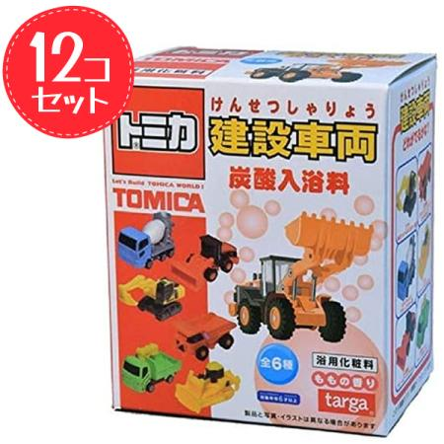
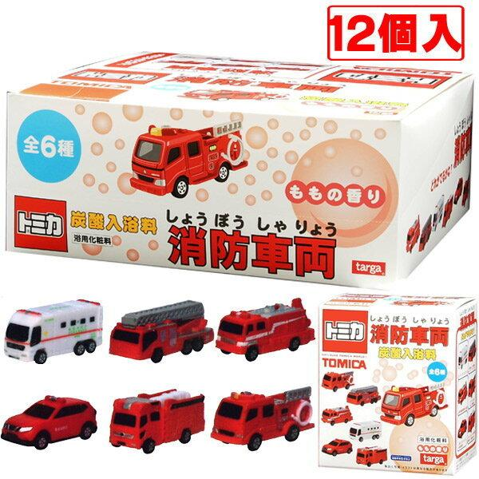
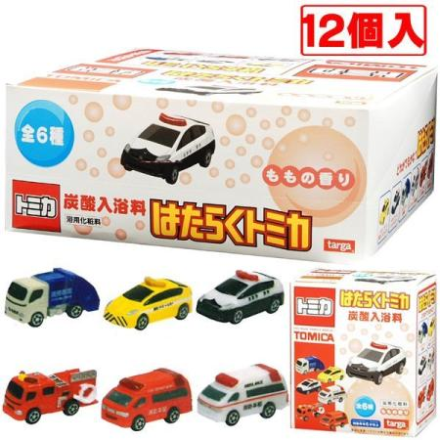

 |  |  | １２個セット |  |  |  | １２個セット |  |  |  | １２個セット
タルガ |  |  |  | タルガ |  |  |  | タルガ
トミカ 建設車両 炭酸入浴料 |  |  |  | トミカ 消防車両 炭酸入浴料 |  |  |  | はたらくトミカ 炭酸入浴料
価格（税抜） | 380 | 入り数 | 12 | 価格（税抜） | 380 | 入り数 | 12 | 価格（税抜） | 380 | 入り数 | 12
JAN | 4582246966556 |  |  | JAN | 4582246966976 |  |  | JAN | 4582246962916
ご発注（ ）B |  |  |  | ご発注（ ）B |  |  |  | ご発注（ ）B
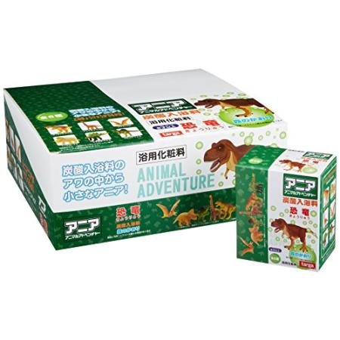
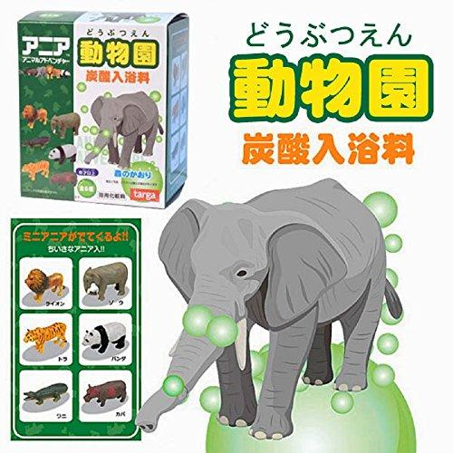
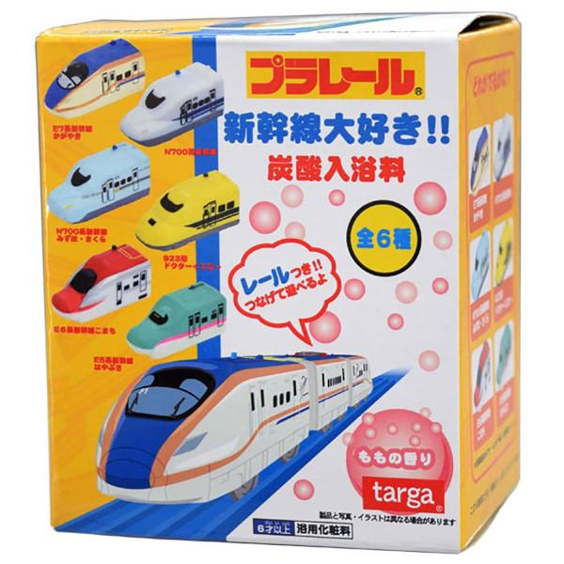

 |  |  | １２個セット |  |  |  | １２個セット |  |  |  | １２個セット
タルガ |  |  |  | タルガ |  |  |  | タルガ
ﾌﾟﾗﾚｰﾙ 新幹線 炭酸入浴料 |  |  |  | アニア 恐竜 炭酸入浴料 |  |  |  | アニア 動物園炭酸入浴料
価格（税抜） | 380 | 入り数 | 12 | 価格（税抜） | 380 | 入り数 | 12 | 価格（税抜） | 380 | 入り数 | 12
JAN | 4582246966709 |  |  | JAN | 4582246966174 |  |  | JAN | 4582246965689
ご発注（ ）B |  |  |  | ご発注（ ）B |  |  |  | ご発注（ ）B
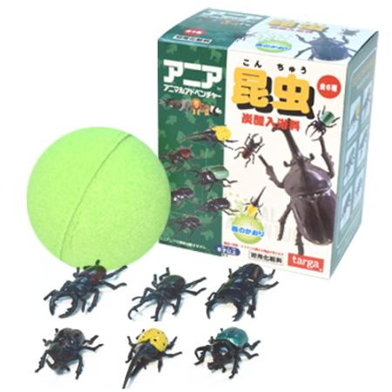
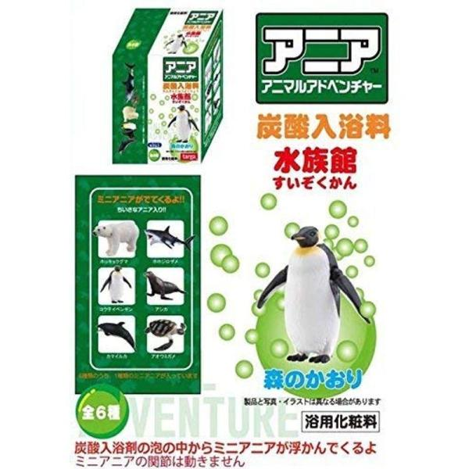
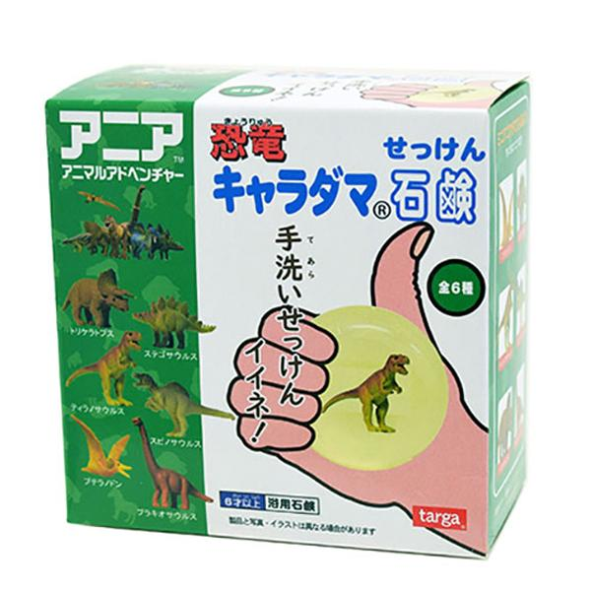

 |  |  | １２個セット |  |  |  | １２個セット |  |  |  | １２個セット
タルガ |  |  |  | タルガ |  |  |  | タルガ
アニア 昆虫炭 酸入浴料 |  |  |  | アニア 水族館 炭酸入浴料 |  |  |  | アニア 恐竜 キャラダマ石鹸
価格（税抜） | 380 | 入り数 | 12 | 価格（税抜） | 380 | 入り数 | 12 | 価格（税抜） | 490 | 入り数 | 12
JAN | 4582246966808 |  |  | JAN | 4582246966419 |  |  | JAN | 4582246967058
ご発注（ ）B |  |  |  | ご発注（ ）B |  |  |  | ご発注（ ）B
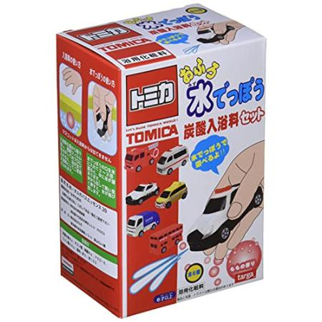
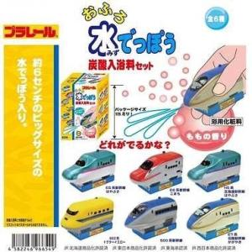
 |  |  |  |  |  |  |  | 貴店名

 |  |  |  |  |  |  |  | 貴店番号

 |  |  | １２個セット |  |  |  | １２個セット
タルガ |  |  |  | タルガ
トミカ おふろ水でっぽうセット |  |  |  | プラ おふろ水でっぽうセット
価格（税抜） | 480 | 入り数 | 12 | 価格（税抜） | 480 | 入り数 | 12
JAN | 4582246966563 |  |  | JAN | 4582246966549 |  |  |  |  |  | ㈱クマモト
ご発注（ ）B |  |  |  | ご発注（ ）B

